Estadísticas
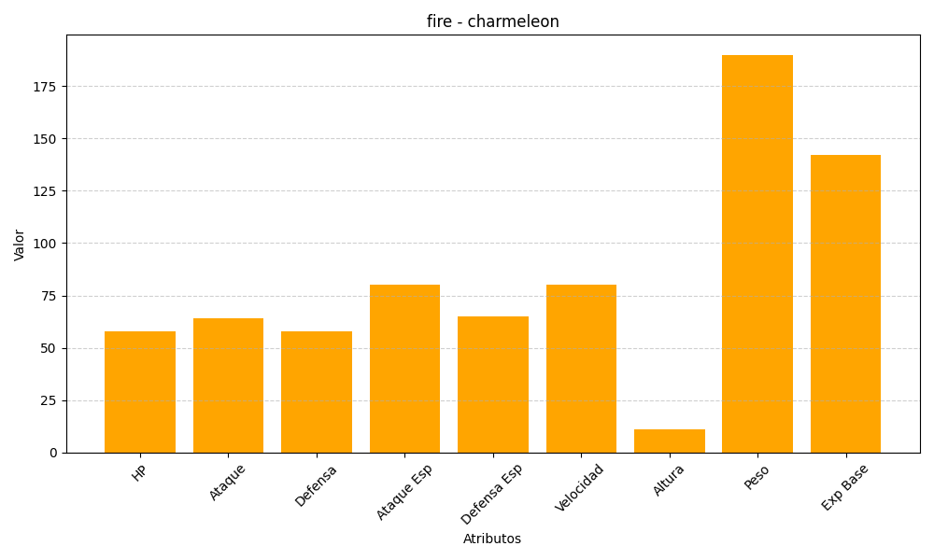
ID | Nombre | Tipo | HP | Ataque | Defensa | Ataque Especial | Defensa Especial | Velocidad | Altura | Peso | Experiencia Base
5 | charmeleon | fire | 58 | 64 | 58 | 80 | 65 | 80 | 11 | 190 | 142

